Sheet1
 |  |  | 实验分析报告

实验名称： |  |  |  |  |  |  | 耗时：

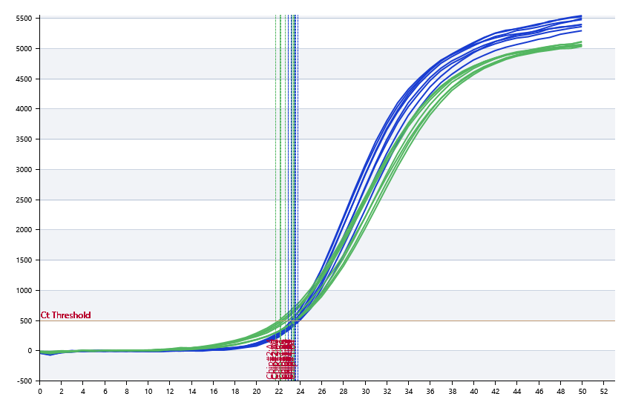

A | 1 | 2 | 3 | 4 | 5 | 6 | 7 | 8
： | 23.28 | 23.15 | 22.92 | 23.44 | 23.73 | 23.49 | 23.55 | 23.68
： | 23.28 | 22.13 | 22.25 | 21.77 | 23.15 | 23.39 | 23.48 | 22.6
： | 23.28 | 0 | 0 | 0 | 0 | 0 | 0 | 0
： | 23.28 | 0 | 0 | 0 | 0 | 0 | 0 | 0

B | 1 | 2 | 3 | 4 | 5 | 6 | 7 | 8
： | 23.4 | 23.27 | 23.46 | 23.78 | 23.47 | 22.9 | 23.68 | 22.93
： | 22.03 | 22.67 | 22.8 | 23.41 | 23.26 | 22.14 | 23.69 | 22.61
： | 0 | 0 | 0 | 0 | 0 | 0 | 0 | 0
： | 0 | 0 | 0 | 0 | 0 | 0 | 0 | 0

预变性温度
预变性时间
变性温度
变性时间
退火温度
退火时间
延伸温度
延伸时间
保持温度
保持时间
循环数

 |  |  |  |  |  | 日 期：

 |  |  |  |  |  | 操 作 人：

